Hoja1
Montecarlo
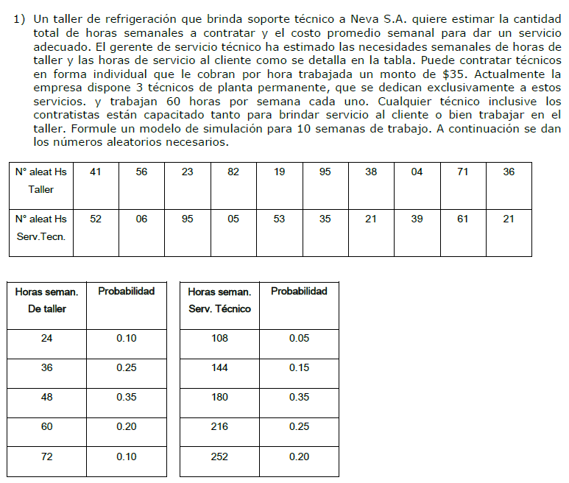

Se dispone de 3 tecnicos que trabajan 60 horas fijas. (60*3)
Costo por hora: |  | 35
Tiempo de simul: |  | 10 | semanas

Horas seman. de taller:
Cantidad horas |  | Probabilidad |  | Prob. Acumuladas |  | ">="rango inferior | "<"rango superior
24 |  | 10% |  | 0.100 |  | 0.00% | 9.99%
36 |  | 25% |  | 0.350 |  | 10.00% | 34.99%
48 |  | 35% |  | 0.700 |  | 35.00% | 69.99%
60 |  | 20% |  | 0.900 |  | 70.00% | 89.99%
72 |  | 10% |  | 1.000 |  | 90.00% | 99.99%

Horas seman. de servicio tecnico:
Cantidad horas |  | Probabilidad |  | Prob. Acumuladas |  | ">="rango inferior | "<"rango superior
108 |  | 5% |  | 0.050 |  | 0.00% | 4.99%
144 |  | 15% |  | 0.200 |  | 5.00% | 19.99%
180 |  | 35% |  | 0.550 |  | 20.00% | 54.99%
216 |  | 25% |  | 0.800 |  | 55.00% | 70.99%
252 |  | 20% |  | 1.000 |  | 80.00% | 99.99%

Semanas | RT | Xs = Horas taller |  | RS | Xs = Horas taller |  | Demanda total | Horas fijas | Horas faltantes | Costo variable | Costo fijo | Costo total
1 | 0.42 | 48 |  | 0.52 | 180 |  | 228 | 180 | 48 | 1680 | 6300 | 7980
2 | 0.56 | 48 |  | 0.06 | 144 |  | 192 | 180 | 12 | 420 | 6300 | 6720
3 | 0.23 | 36 |  | 0.95 | 252 |  | 288 | 180 | 108 | 3780 | 6300 | 10080
4 | 0.82 | 60 |  | 0.05 | 144 |  | 204 | 180 | 24 | 840 | 6300 | 7140
5 | 0.19 | 36 |  | 0.53 | 180 |  | 216 | 180 | 36 | 1260 | 6300 | 7560
6 | 0.95 | 72 |  | 0.25 | 180 |  | 252 | 180 | 72 | 2520 | 6300 | 8820
7 | 0.38 | 48 |  | 0.21 | 180 |  | 228 | 180 | 48 | 1680 | 6300 | 7980
8 | 0.04 | 24 |  | 0.39 | 180 |  | 204 | 180 | 24 | 840 | 6300 | 7140
9 | 0.71 | 60 |  | 0.61 | 216 |  | 276 | 180 | 96 | 3360 | 6300 | 9660
10 | 0.36 | 48 |  | 0.21 | 180 |  | 228 | 180 | 48 | 1680 | 6300 | 7980
 |  | Promedio |  |  | Promedio |  | Promedio |  | Promedio | Promedio | Promedio | Promedio
 |  | 48 |  |  | 183.6 |  | 231.6 |  | 51.6 | 1806 | 6300 | 8106

